Sheet1
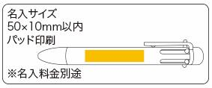
提 案 書

6色ボールペン |  | 参考上代 | ¥170 | 販売価格
 |  | （税別） |  | （税別）
【JAN】 | 4562121886377
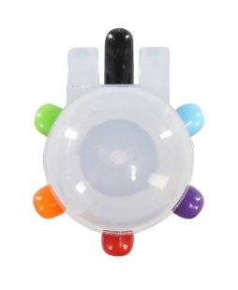 |  |  | 【商品番号】 7094 【本体サイズ】 22*140*15mm・14ｇ 【パッケージサイズ】 60*185*17mm・17ｇ 【個装形態】 ポリ袋入 【材質】 ＡＢＳ 【入数】 300 【商品説明】 色の使い分けが一本で可能。便利な6色ボールペン 【生産国】 中国

